Hoja 1
CODIGO | MOTO | MODELO | MARCA | PLACA | MOVIL | PRECIO | INICIAL | 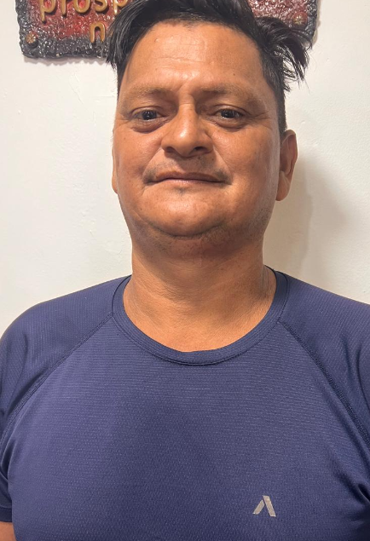
A2175 | BERA | 2027 | BRS |  | MOVIL 04-A | $6,000,000.00 | $1,000,000.00

COSTO -INICIAL | INTERES | COSTO NETO | MESES | MESUAL | QUINCENAL | SEMANAL | DIARIO
$5,000,000.00 | $2.63 | 13,125,000 | 18 | $729,166.67 | $364,583.33 | $182,291.67 | $30,381.94
NOMBRES | APELLIDO | CEDULA | NACIONALIDAD | NUMERO | SOAT | Traspaso de propiedad | DEUDA DE SEMANA
MAXIMILIANO | MARTINEZ VIERA | PPT: 6298858 | VENEZOLANO | 3233152349 | ACTIVO | ACTIVO
 |  |  |  |  |  |  | MESES
SALDO ACTUAL PAGADO |  | DEUDA A PAGAR |  | DEUDA TOTAL. |  | DEUDA ADQUIRIDA
$0 |  | $13,125,000 |  | $13,125,000 |  |  | 0

RENTAL MOTORS S.A.S

FECHA | FECHA | ABONO | FECHA | FECHA | ABONO |  | ABONO
 |  |  |  |  |  |  | $0 | 1

 |  | 0.00 |  |  | $0.00

FECHA | FECHA | ABONO | FECHA | FECHA | ABONO |  | ABONO
 |  |  |  |  |  |  | $0 | 2

02/04/2026
03/04/2026
04/04/2026
 |  | 0.00 |  |  | $0.00

